Sheet1
Scene No. | 0
Quest Title | 世界上最轻的树木
Quest Log | 问老杰克什么木头适合做木筏
Map No. | 7
 | 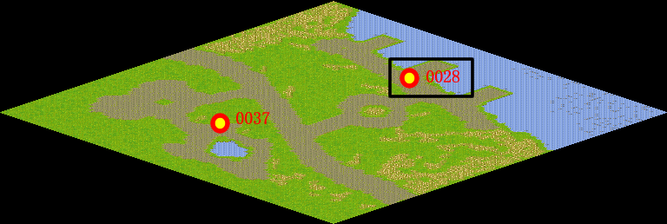
NPC No. | 28
Condition | lv>0
Dialog | 我要造一艘又轻又坚固的木筏，你说用什么木头好呢？老杰克应该会好建议的，你帮我去问问吧。
Select | 1：接受，2：不接受
Result | 1 : Scene 0001, 2 : 关闭对话框

ScriptFile | Qlog-0100-000.scr
 | Q0028-0100-000.scr

